Quản trị viên- đăng nhập hệ thố
Project Name | Xây dựng hệ thống đặt vé thông minh từ dữ liệu hàng không
Module Code | Quản trị viên - đăng nhập hệ thống
 | Hoàn thành | Lỗi | Chưa kiểm tra | Bị chặn | Tổng lần kiểm tra
Round 1 | 5 | 0 | 0 | 0 | 5
Round 2 | 6 | 0 | 0 | 0 | 6
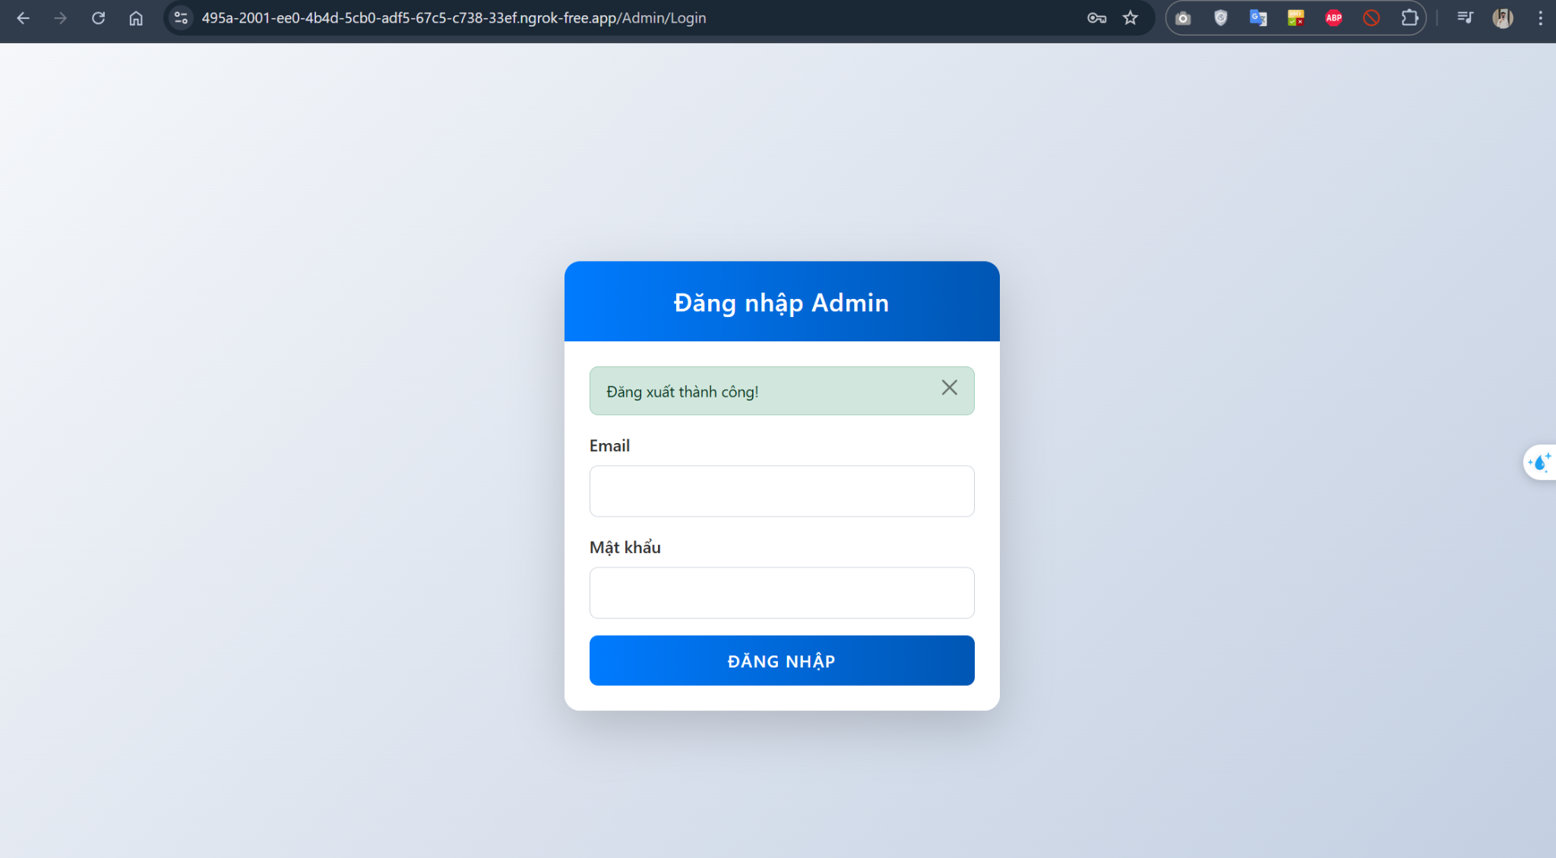

Test Case ID | Mô tả | Quy trình | Điều kiện tiên quyết | Kết quả mong đợi | Kết quả thực tế | Kết quả |  |  |  |  |  | Chú thích
 |  |  |  |  |  | Vòng 1 |  |  | Vòng 2
 |  |  |  |  |  | Trạng thái | Ngày kiểm tra | Người kiểm tra | Trạng thái | Ngày kiểm tra | Người kiểm tra
GUI_SHOW quản trị viên - đăng nhập tài khoản
GUI-AD01 | [Tiêu đề form] Label |  |  | - Text: "Đăng nhập Admin" - Căn giữa, màu trắng, nền xanh gradient | Hiển thị đúng yêu cầu | Passed | 04/28/2025 | Hòa
GUI-AD02 | [Alert đăng xuất thành công] Box |  | Đăng xuất từ trước đó | - Hiển thị hộp thông báo xanh nhạt với chữ "Đăng xuất thành công!" - Có nút “x” để tắt | Hiển thị đúng và có thể đóng | Passed | 04/28/2025 | Hòa
GUI-AD03 | [Email] Textbox |  |  | - Placeholder: Email - Text color: đen - Border rõ ràng - Status: enable | Hiển thị và nhập dữ liệu được | Passed | 04/28/2025 | Hòa
GUI-AD04 | [Mật khẩu] Textbox |  |  | - Placeholder: Mật khẩu - Type: password - Status: enable | Hiển thị và nhập dữ liệu được | Passed | 04/28/2025 | Hòa
GUI-AD05 | [Đăng nhập] Button |  |  | - Text: "ĐĂNG NHẬP" - Màu nền xanh gradient, chữ trắng - Status: enable | Nút hiển thị rõ ràng và có thể click | Passed | 04/28/2025 | Hòa
FUNCTION_SHOW quản trị viên - đăng nhập tài khoản
FUNC-AD01 | Đăng nhập thành công vào trang quản trị | 1. Nhập đúng Email & Mật khẩu admin 2. Click "ĐĂNG NHẬP" | Tài khoản hợp lệ | Hệ thống chuyển sang giao diện dashboard admin | Chuyển đến dashboard admin | Passed | 04/28/2025 | Hòa
FUNC-AD02 | Đăng nhập thất bại với tài khoản sai | 1. Nhập sai email hoặc mật khẩu 2. Click "ĐĂNG NHẬP" | Tài khoản không hợp lệ | Hiển thị lỗi: "Email hoặc mật khẩu không đúng!" | Hiển thị đúng lỗi | Passed | 04/28/2025 | Hòa
FUNC-AD03 | Để trống trường Email | 1. Để trống Email 2. Nhập mật khẩu hợp lệ 3. Click "ĐĂNG NHẬP" | Trường Email rỗng | Hiển thị lỗi: "Vui lòng nhập email!" | Lỗi hiển thị đúng | Passed | 04/28/2025 | Hòa
FUNC-AD04 | Để trống trường Mật khẩu | 1. Nhập Email hợp lệ 2. Để trống Mật khẩu 3. Click "ĐĂNG NHẬP" | Trường mật khẩu rỗng | Hiển thị lỗi: "Vui lòng nhập mật khẩu!" | Lỗi hiển thị đúng | Passed | 04/28/2025 | Hòa
FUNC-AD05 | Để trống cả 2 trường dữ liệu | 1. Không nhập Email và mật khẩu 2. Click "ĐĂNG NHẬP" | Cả hai trường rỗng | Hiển thị lỗi: "Vui lòng nhập email và mật khẩu!" | Lỗi hiển thị đúng | Passed | 04/28/2025 | Hòa
FUNC-AD06 | Tắt alert "Đăng xuất thành công" | 1. Click vào biểu tượng “X” của alert | Có alert hiển thị | Alert được ẩn khỏi giao diện | Alert biến mất đúng như yêu cầu | Passed | 04/28/2025 | Hòa

Quản lý tài khoản người dùng
Project Name | Xây dựng hệ thống đặt vé thông minh từ dữ liệu hàng không
Module Code | Quản lý tài khoản người dùng
 | Hoàn thành | Lỗi | Chưa kiểm tra | Bị chặn | Tổng lần kiểm tra
Round 1 | 5 | 0 | 0 | 0 | 5
Round 2 | 5 | 0 | 0 | 0 | 5

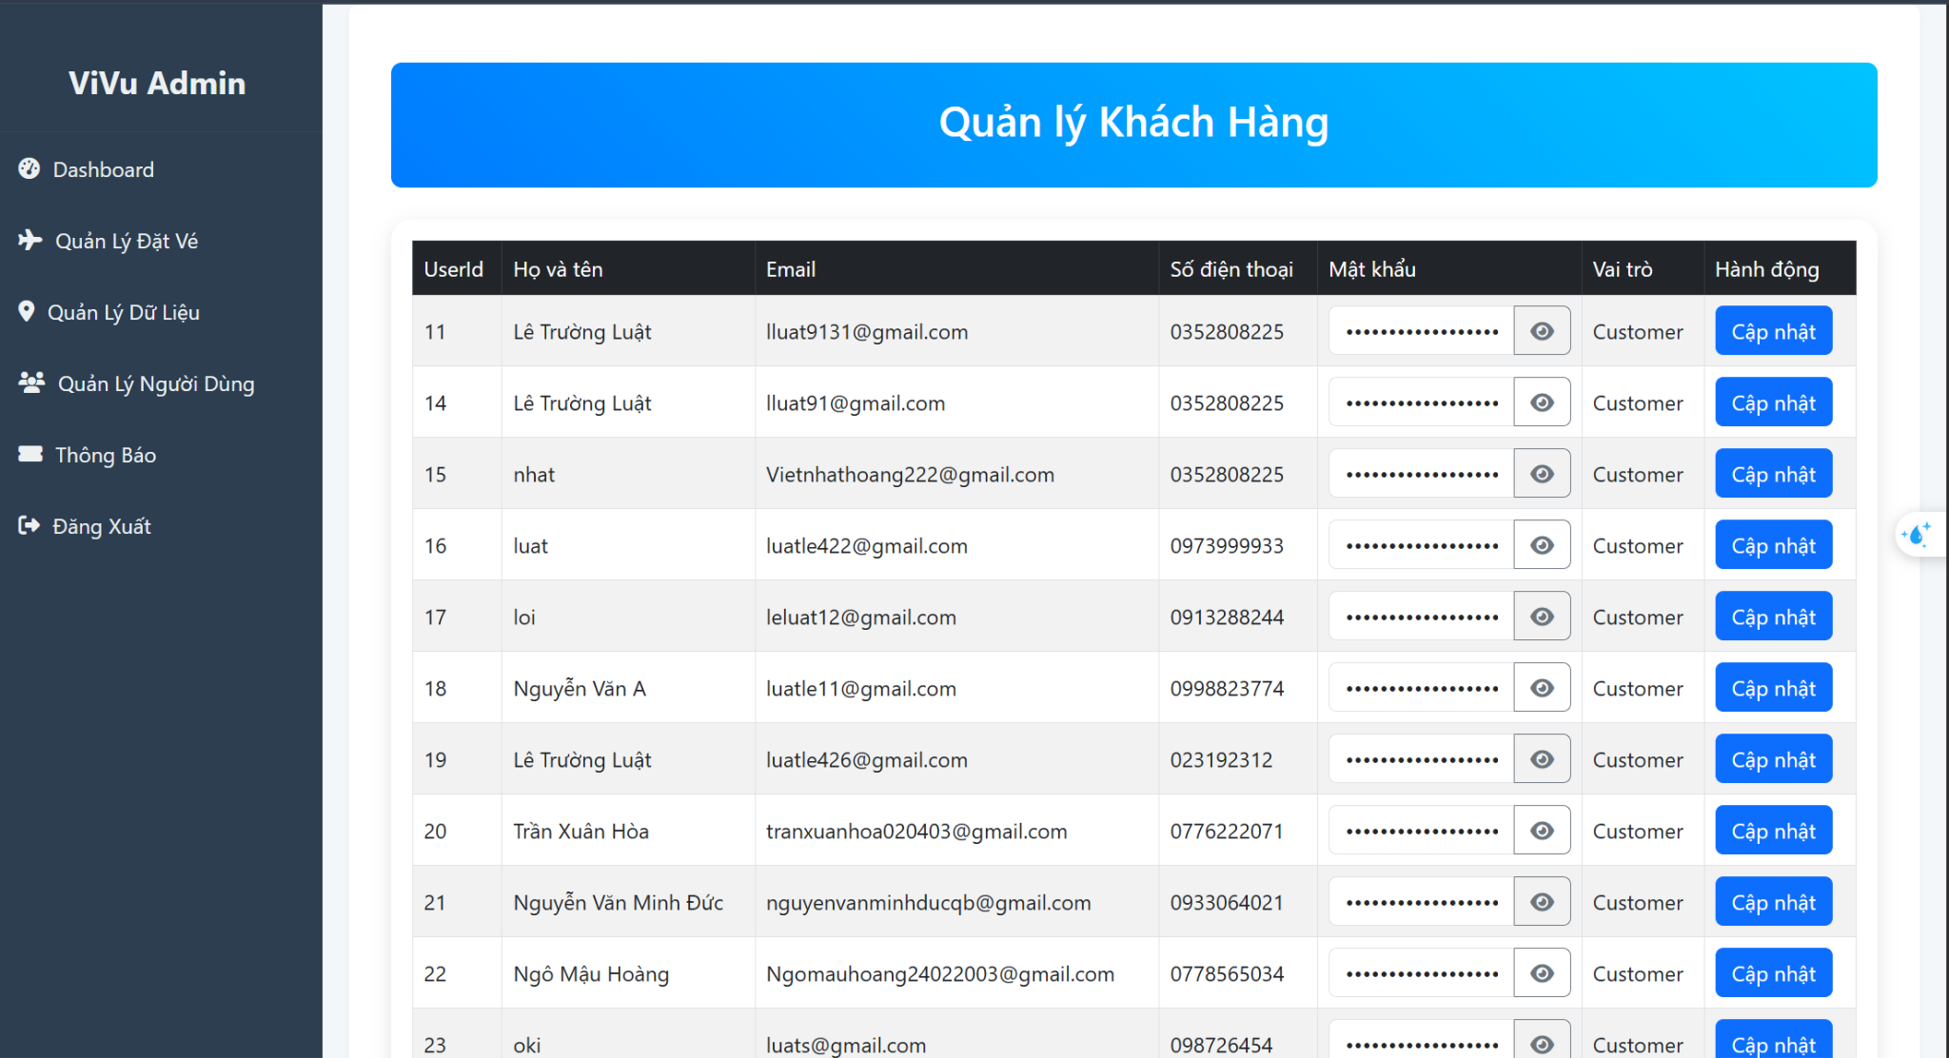

Test Case ID | Mô tả | Quy trình | Điều kiện tiên quyết | Kết quả mong đợi | Kết quả thực tế | Kết quả |  |  |  |  |  | Chú thích
 |  |  |  |  |  | Vòng 1 |  |  | Vòng 2
 |  |  |  |  |  | Trạng thái | Ngày kiểm tra | Người kiểm tra | Trạng thái | Ngày kiểm tra | Người kiểm tra
GUI_SHOW Quản lý tài khoản người dùng
GUI-QLND01 | Tiêu đề trang |  |  | - Label: "Quản lý Khách Hàng" hiển thị to, căn giữa, màu trắng nền xanh | Hiển thị đúng như thiết kế | Passed | 04/28/2025 | Hòa
GUI-QLND02 | Bảng danh sách người dùng |  |  | - Hiển thị cột: UserId, Họ và tên, Email, SĐT, Mật khẩu, Vai trò, Hành động | Hiển thị đầy đủ và sắp xếp cột rõ ràng | Passed | 04/28/2025 | Hòa
GUI-QLND03 | Trường "Mật khẩu" dạng ẩn |  |  | - Mật khẩu hiển thị dưới dạng ẩn (•••••) | Đúng định dạng bảo mật | Passed | 04/28/2025 | Hòa
GUI-QLND04 | Nút "Cập nhật" trong mỗi hàng |  |  | - Màu xanh, chữ trắng - Có thể click | Hiển thị và hoạt động | Passed | 04/28/2025 | Hòa
GUI-QLND05 | Sidebar trái |  |  | - Hiển thị mục: Dashboard, Quản lý Đặt Vé, Quản lý Dữ Liệu, Quản lý Người Dùng, Thông Báo, Đăng Xuất | Hiển thị đúng menu và cấu trúc admin | Passed | 04/28/2025 | Hòa
FUNCTION_SHOW Quản lý tài khoản người dùng
FUNC-QLND01 | Load danh sách người dùng | 1. Admin truy cập trang "Quản lý Người Dùng" | Admin đã đăng nhập | Hệ thống hiển thị danh sách tất cả người dùng (tên, email, sđt, vai trò, ...) | Danh sách hiển thị đúng | Passed | 04/28/2025 | Hòa
FUNC-QLND02 | Click "Cập nhật" để chỉnh sửa | 1. Click nút “Cập nhật” bên phải từng người dùng | Có người dùng trong danh sách | Chuyển sang form cập nhật người dùng (popup hoặc trang mới) | Chuyển sang form cập nhật thành công | Passed | 04/28/2025 | Hòa
FUNC-QLND03 | Cập nhật thông tin người dùng thành công | 1. Thay đổi tên hoặc số điện thoại trong form 2. Click “Lưu” | Form cập nhật mở | Hiển thị thông báo "Cập nhật thành công" Dữ liệu trong bảng được thay đổi | Cập nhật thành công, bảng reload lại với dữ liệu mới | Passed | 04/28/2025 | Hòa
FUNC-QLND04 | Cập nhật thất bại khi để trống dữ liệu | 1. Click “Cập nhật” 2. Xóa tên hoặc số điện thoại 3. Click “Lưu” | Form cập nhật mở | Hiển thị lỗi: "Không được để trống họ tên/số điện thoại" | Hiển thị đúng thông báo lỗi | Passed | 04/28/2025 | Hòa
FUNC-QLND05 | Cập nhật thất bại với số điện thoại sai định dạng | 1. Nhập sđt chứa chữ hoặc thiếu số 2. Click "Lưu" | Form cập nhật mở | Hiển thị lỗi: "Số điện thoại không hợp lệ" | Hiển thị đúng lỗi | Passed | 04/28/2025 | Hòa

Quản lý vé
Project Name | Xây dựng hệ thống đặt vé thông minh từ dữ liệu hàng không
Module Code | Quản lý vé
 | Hoàn thành | Lỗi | Chưa kiểm tra | Bị chặn | Tổng lần kiểm tra
Round 1 | 5 | 0 | 0 | 0 | 5
Round 2 | 5 | 0 | 0 | 0 | 5

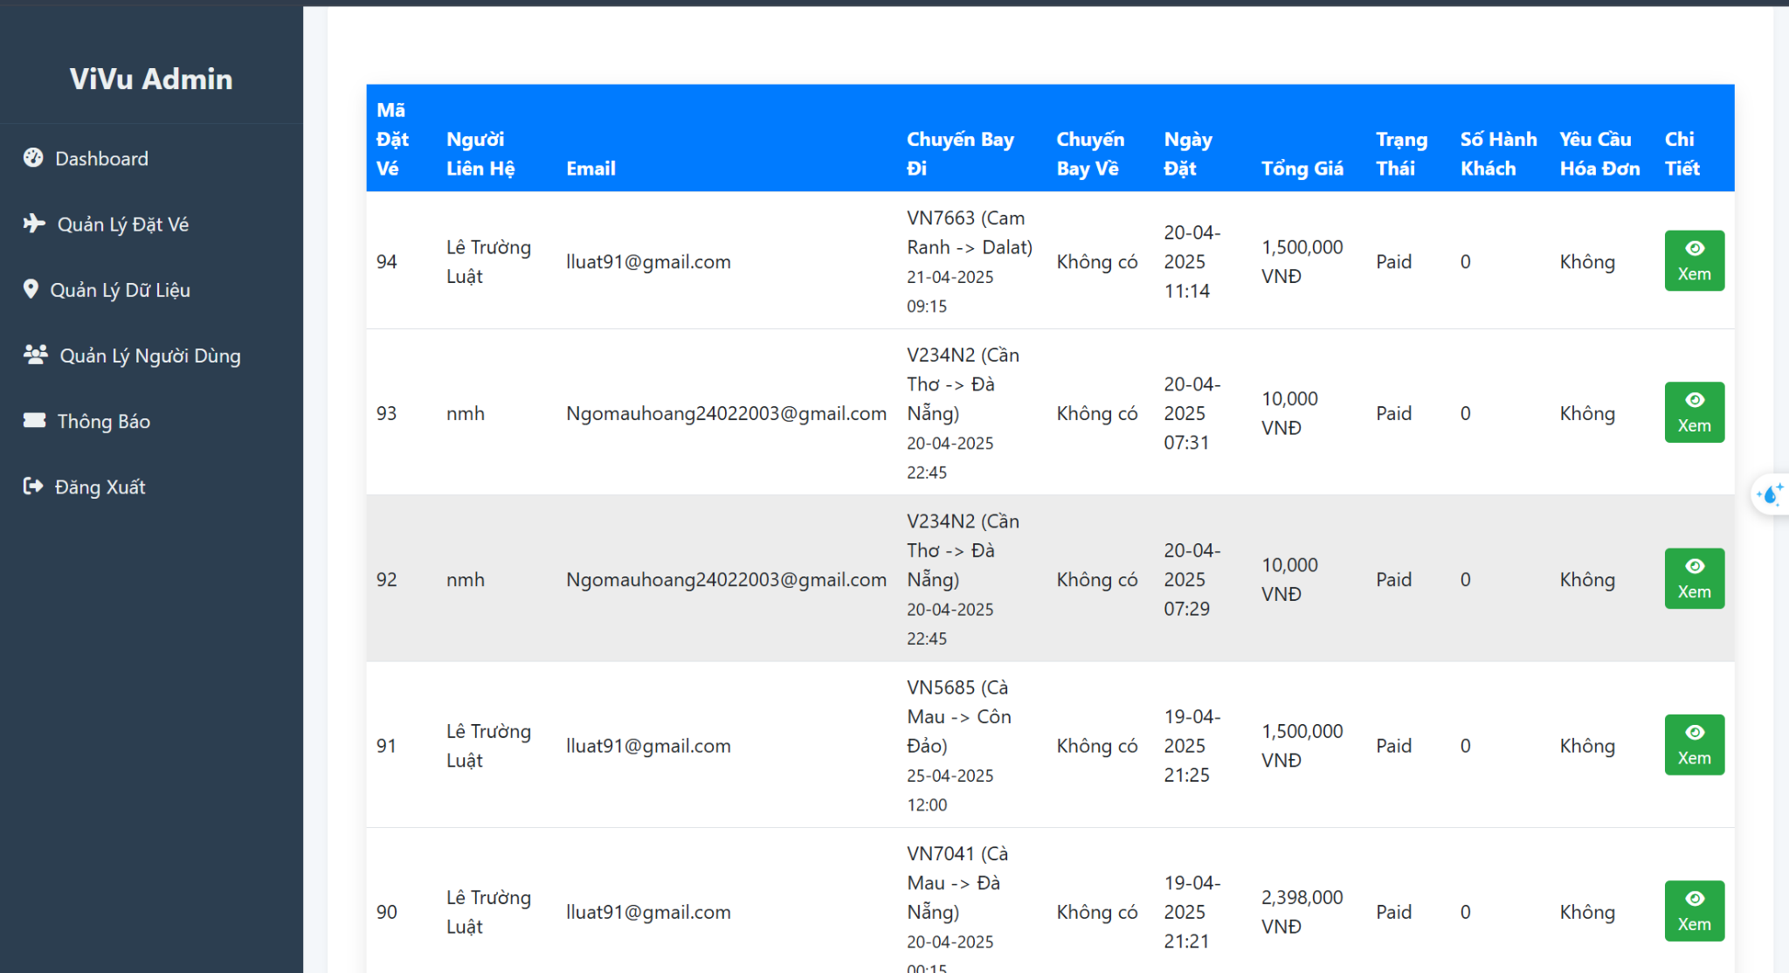

Test Case ID | Mô tả | Quy trình | Điều kiện tiên quyết | Kết quả mong đợi | Kết quả thực tế | Kết quả |  |  |  |  |  | Chú thích
 |  |  |  |  |  | Vòng 1 |  |  | Vòng 2
 |  |  |  |  |  | Trạng thái | Ngày kiểm tra | Người kiểm tra | Trạng thái | Ngày kiểm tra | Người kiểm tra
GUI_SHOW Quản lý vé
GUI-V01 | [Tiêu đề trang] Label |  |  | Hiển thị “Quản lý Khách Hàng” hoặc “Quản lý Đặt Vé” to, căn giữa, nền xanh | Hiển thị đúng yêu cầu | Passed | 04/28/2025 | Hòa
GUI-V02 | Bảng danh sách vé đặt |  |  | Có cột: Mã Đặt Vé, Người Liên Hệ, Email, Chuyến Bay Đi/Về, Ngày Đặt, Tổng Giá, Trạng Thái, Hóa Đơn, Chi Tiết | Hiển thị đầy đủ, căn lề chuẩn, dữ liệu đồng bộ | Passed | 04/28/2025 | Hòa
GUI-V03 | Cột “Trạng thái” |  |  | Hiển thị trạng thái thanh toán: Paid, Unpaid Định dạng rõ ràng, phân biệt dễ nhìn | Hiển thị đúng và rõ | Passed | 04/28/2025 | Hòa
GUI-V04 | Nút “Xem” Chi tiết |  |  | Màu xanh, biểu tượng con mắt, chữ “Xem” Có thể click để mở chi tiết từng đơn | Hiển thị rõ, click được | Passed | 04/28/2025 | Hòa
GUI-V05 | Sidebar chức năng bên trái |  |  | Hiển thị menu: Dashboard, Quản Lý Đặt Vé, Quản Lý Dữ Liệu, Quản Lý Người Dùng, Thông Báo, Đăng Xuất | Hiển thị chính xác theo layout quản trị | Passed | 04/28/2025 | Hòa
FUNCTION_SHOW Quản lý vé
FUNC-V01 | Tải danh sách đặt vé | Truy cập mục “Quản lý Đặt Vé” | Admin đã đăng nhập | Hiển thị danh sách tất cả đơn đặt vé từ hệ thống | Danh sách hiển thị đúng | Passed | 04/28/2025 | Hòa
FUNC-V02 | Xem chi tiết vé đặt | Click nút “Xem” ở một dòng trong bảng | Có đơn đặt vé trong danh sách | Hiển thị popup hoặc chuyển sang trang chi tiết đơn | Hiển thị đúng nội dung chi tiết của đơn | Passed | 04/28/2025 | Hòa
FUNC-V03 | Hiển thị đúng thông tin trạng thái vé | Quan sát cột “Trạng thái” | Có các vé đã thanh toán | Các đơn thanh toán thành công hiện “Paid”, đơn chưa thanh toán hiện “Unpaid” hoặc tương tự | Trạng thái hiển thị đúng | Passed | 04/28/2025 | Hòa
FUNC-V04 | Kiểm tra yêu cầu xuất hóa đơn | Quan sát cột “Yêu cầu hóa đơn” | Có dữ liệu “Không” hoặc “Có” | Cột thể hiện đúng theo từng đơn: Có hoặc Không | Thông tin hiển thị chính xác | Passed | 04/28/2025 | Hòa
FUNC-V05 | Lọc theo email hoặc người liên hệ (nếu có) | Nhập từ khóa vào ô tìm kiếm (nếu giao diện có) hoặc dùng lọc theo cột | Giao diện có filter tìm kiếm | Hiển thị đúng kết quả tương ứng với email/username được nhập | Kết quả lọc chính xác | Passed | 04/28/2025 | Hòa

Cập nhật dữ liệu chuyến bay
Project Name | Xây dựng hệ thống đặt vé thông minh từ dữ liệu hàng không
Module Code | cập nhật dữ liệu chuyến bay
 | Hoàn thành | Lỗi | Chưa kiểm tra | Bị chặn | Tổng lần kiểm tra
Round 1 | 6 | 0 | 0 | 0 | 6
Round 2 | 5 | 0 | 0 | 0 | 5
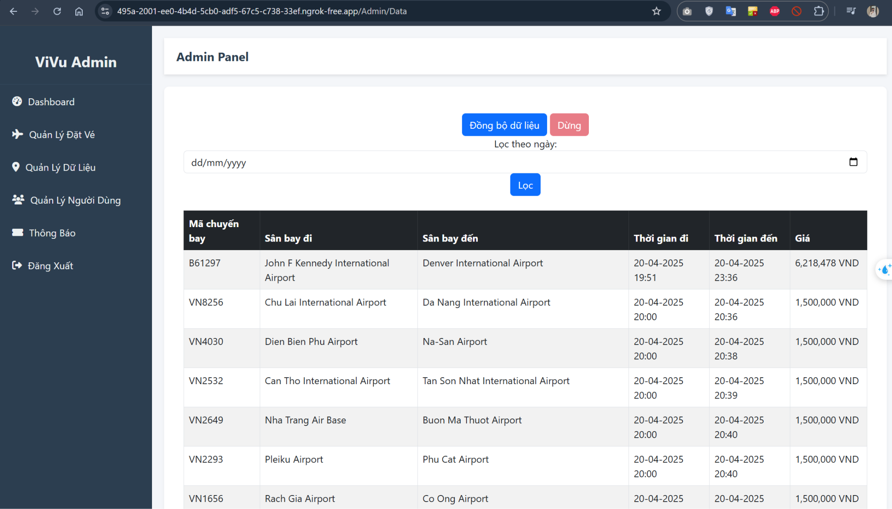

Test Case ID | Mô tả | Quy trình | Điều kiện tiên quyết | Kết quả mong đợi | Kết quả thực tế | Kết quả |  |  |  |  |  | Chú thích
 |  |  |  |  |  | Vòng 1 |  |  | Vòng 2
 |  |  |  |  |  | Trạng thái | Ngày kiểm tra | Người kiểm tra | Trạng thái | Ngày kiểm tra | Người kiểm tra
GUI_SHOW cập nhật dữ liệu chuyến bay
GUI-FL01 | [Tiêu đề trang] Label |  |  | Hiển thị "Admin Panel" rõ ràng, ở đầu trang | Hiển thị đúng | Passed | 04/29/2025 | Đức
GUI-FL02 | [Nút Đồng bộ dữ liệu] |  |  | Nút màu xanh, text trắng, ghi "Đồng bộ dữ liệu" | Nút rõ ràng, nổi bật | Passed | 04/29/2025 | Đức
GUI-FL03 | [Nút Dừng đồng bộ] |  |  | Nút màu đỏ nhạt, ghi “Dừng” | Nút hiển thị cạnh nút đồng bộ | Passed | 04/29/2025 | Đức
GUI-FL04 | [Lọc theo ngày] DatePicker |  |  | Hiển thị DatePicker đúng định dạng dd/MM/yyyy | Hiển thị và chọn ngày được | Passed | 04/29/2025 | Đức
GUI-FL05 | [Nút Lọc] |  |  | Nút màu xanh, chữ trắng, status: enable | Nút hoạt động được | Passed | 04/29/2025 | Đức
GUI-FL06 | [Bảng chuyến bay] |  |  | Bảng hiển thị các cột: Mã chuyến bay, Sân bay đi, Sân bay đến, Thời gian đi, Thời gian đến, Giá | Bảng hiển thị rõ, đúng định dạng và căn lề | Passed | 04/29/2025 | Đức
FUNCTION_SHOW Cập nhật dữ liệu chuyến bay
FUNC-FL01 | Click “Đồng bộ dữ liệu” | 1. Click vào nút “Đồng bộ dữ liệu” | Dữ liệu mới có sẵn | Dữ liệu mới được load từ API/DB Hiển thị thông báo “Đồng bộ thành công” | Dữ liệu mới hiển thị, thông báo xuất hiện | Passed | 04/29/2025 | Đức
FUNC-FL02 | Click “Dừng” để dừng đồng bộ | 1. Click vào nút “Dừng” | Đang chạy đồng bộ | Tiến trình dừng lại Hiển thị thông báo “Đã dừng đồng bộ” | Dừng tiến trình đồng bộ đúng | Passed | 04/29/2025 | Đức
FUNC-FL03 | Lọc chuyến bay theo ngày cụ thể | 1. Chọn ngày từ DatePicker 2. Click “Lọc” | Có dữ liệu ngày tương ứng | Bảng chỉ hiển thị các chuyến bay thuộc ngày đã chọn | Lọc chính xác theo ngày | Passed | 04/29/2025 | Đức
FUNC-FL04 | Hiển thị dữ liệu chuyến bay sau khi lọc | Sau khi lọc thành công, quan sát bảng | Có kết quả lọc | Các trường trong bảng đúng định dạng, dữ liệu logic (giá hợp lệ, thời gian đi < thời gian đến, ...) | Hiển thị chính xác | Passed | 04/29/2025 | Đức
FUNC-FL05 | Không có dữ liệu sau khi lọc | Chọn ngày không có chuyến bay Click “Lọc” | Không có dữ liệu trong ngày đó | Hiển thị thông báo “Không tìm thấy chuyến bay phù hợp!” hoặc bảng rỗng | Hiển thị bảng rỗng hoặc thông báo | Passed | 04/29/2025 | Đức

Thống kê - báo cáo
Project Name | Xây dựng hệ thống đặt vé thông minh từ dữ liệu hàng không
Module Code | thống kê báo cáo
 | Hoàn thành | Lỗi | Chưa kiểm tra | Bị chặn | Tổng lần kiểm tra
Round 1 | 6 | 0 | 0 | 0 | 6
Round 2 | 5 | 0 | 0 | 0 | 5

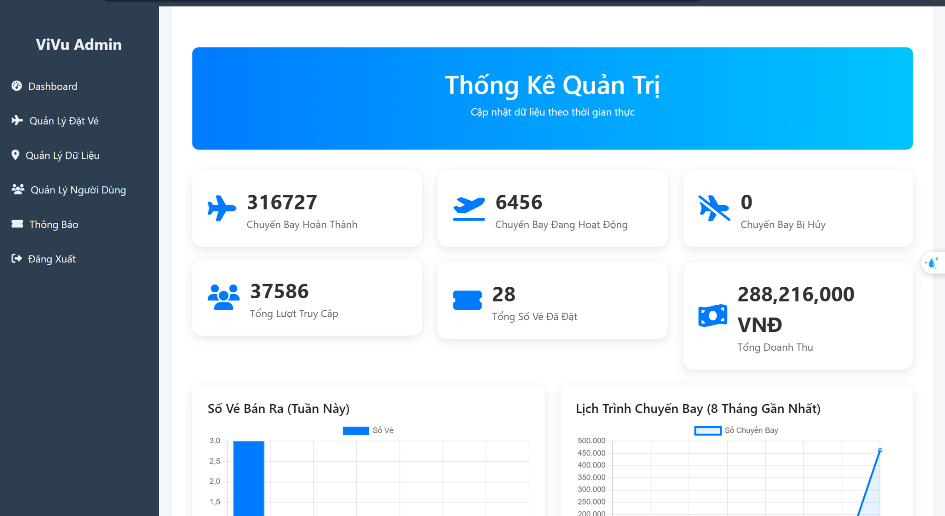
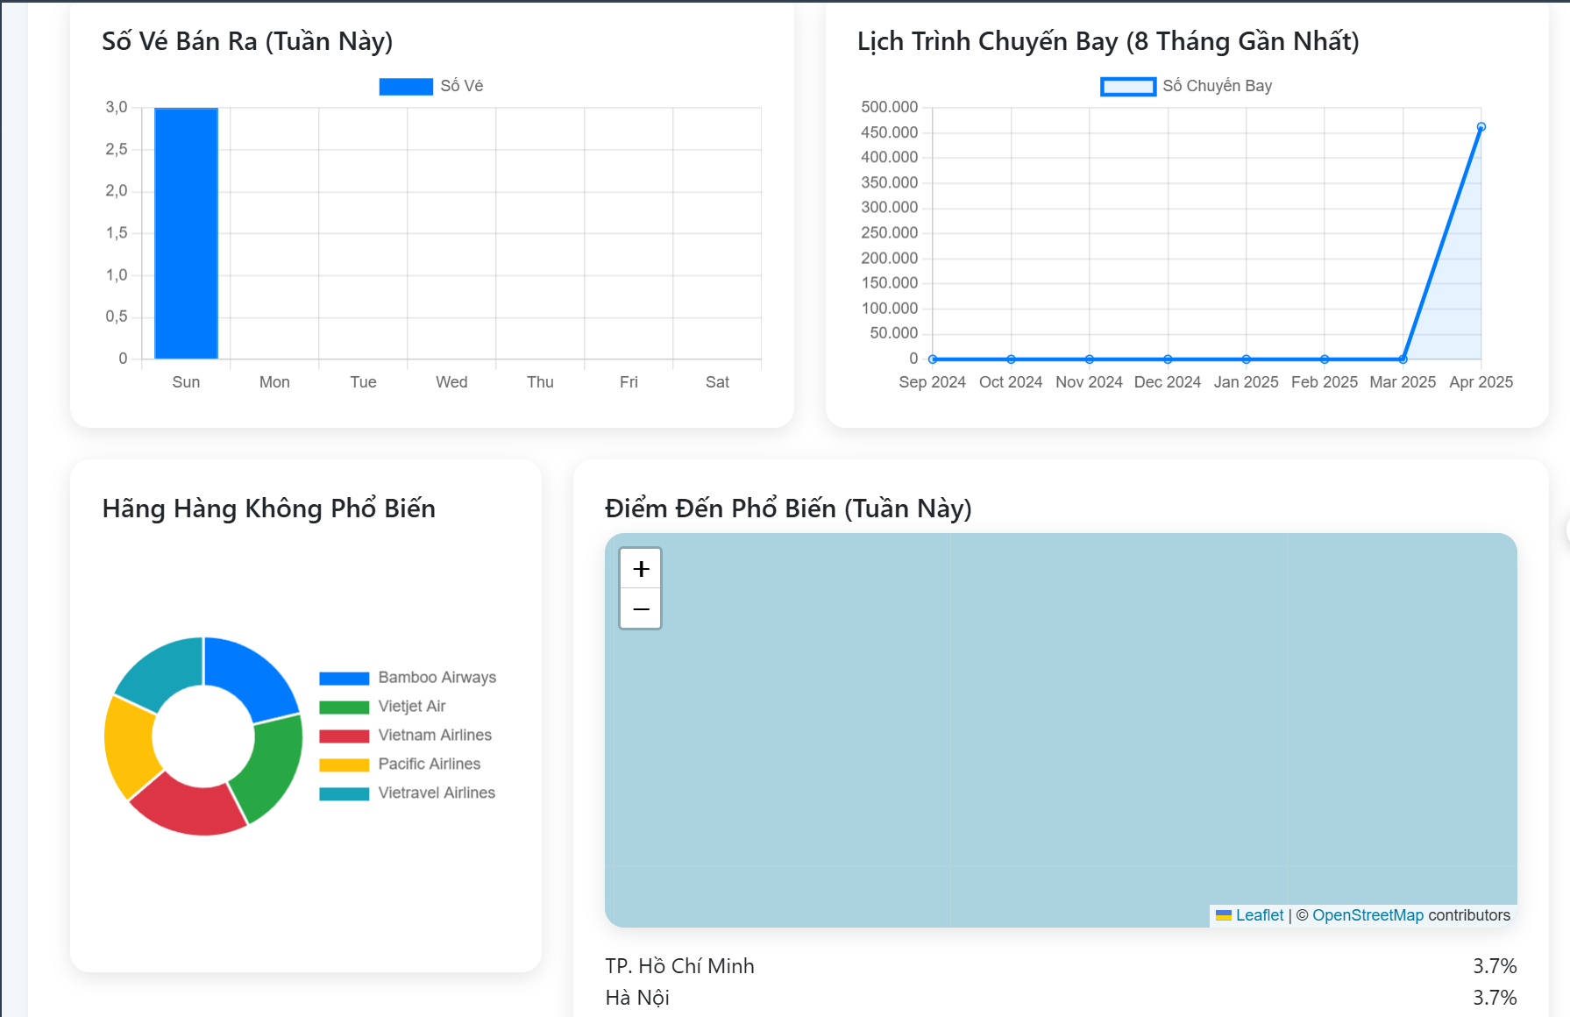

Test Case ID | Mô tả | Quy trình | Điều kiện tiên quyết | Kết quả mong đợi | Kết quả thực tế | Kết quả |  |  |  |  |  | Chú thích
 |  |  |  |  |  | Vòng 1 |  |  | Vòng 2
 |  |  |  |  |  | Trạng thái | Ngày kiểm tra | Người kiểm tra | Trạng thái | Ngày kiểm tra | Người kiểm tra
GUI_SHOW thống kê báo cáo
GUI-RP01 | Tiêu đề khu vực thống kê |  |  | Hiển thị rõ ràng “Thống Kê Quản Trị” với ghi chú “Cập nhật dữ liệu theo thời gian thực” | Hiển thị đúng | Passed | 04/29/2025 | Hoàng
GUI-RP02 | Box thống kê nhanh (6 ô thống kê) |  |  | Hiển thị các box: ✔ Chuyến bay hoàn thành ✔ Đang hoạt động ✔ Bị huỷ ✔ Truy cập ✔ Vé ✔ Doanh thu | Các box hiển thị đúng icon, số liệu và nội dung Phân biệt rõ ràng bằng màu hoặc layout | Passed | 04/29/2025 | Hoàng
GUI-RP03 | Biểu đồ số vé bán theo tuần |  |  | Biểu đồ cột theo ngày trong tuần (Sun → Sat), có nhãn “Số vé bán ra (Tuần này)” | Biểu đồ hiển thị đúng và rõ ràng | Passed | 04/29/2025 | Hoàng
GUI-RP04 | Biểu đồ số chuyến bay theo tháng |  |  | Biểu đồ đường thời gian 8 tháng gần nhất, có label “Lịch trình chuyến bay” | Biểu đồ hiển thị đẹp, hiển thị số liệu chính xác theo thời gian | Passed | 04/29/2025 | Hoàng
GUI-RP05 | Biểu đồ tròn hãng hàng không phổ biến |  |  | Hiển thị dạng tròn, màu phân biệt cho từng hãng Có chú thích rõ: Bamboo, Vietjet, Vietnam Airlines... | Biểu đồ hiển thị rõ từng hãng và tỉ lệ | Passed | 04/29/2025 | Hoàng
GUI-RP06 | Bản đồ điểm đến phổ biến |  |  | Hiển thị bản đồ (Leaflet / OSM) với các điểm phổ biến như TP. HCM, Hà Nội | Bản đồ hoạt động, hiển thị điểm đến và phần trăm | Passed | 04/29/2025 | Hoàng
FUNCTION_SHOW thống kê báo cáo
FUNC-RP01 | Tải dữ liệu thống kê tổng quan | Truy cập dashboard admin | Có kết nối cơ sở dữ liệu | Dữ liệu tổng quan hiển thị đúng số lượng chuyến bay, truy cập, doanh thu… | Dữ liệu hiển thị đúng, không trễ | Passed | 04/29/2025 | Hoàng
FUNC-RP02 | Cập nhật biểu đồ vé bán hàng tuần | Kiểm tra biểu đồ “Số vé bán ra (tuần này)” | Có dữ liệu đặt vé tuần này | Biểu đồ cập nhật theo số lượng vé đã bán trong tuần | Biểu đồ hiển thị theo thời gian chính xác | Passed | 04/29/2025 | Hoàng
FUNC-RP03 | Cập nhật biểu đồ số chuyến bay theo tháng | Quan sát biểu đồ đường 8 tháng gần nhất | Có dữ liệu chuyến bay lịch sử | Biểu đồ thể hiện đúng xu hướng số lượng chuyến bay mỗi tháng | Đúng định dạng và thời gian | Passed | 04/29/2025 | Hoàng
FUNC-RP04 | Hiển thị thống kê hãng hàng phổ biến | Quan sát biểu đồ tròn ở mục “Hãng hàng không phổ biến” | Có đặt vé với nhiều hãng | Biểu đồ tròn hiển thị đúng tỷ lệ theo số vé hãng hàng không | Biểu đồ hiển thị đúng và phân màu rõ | Passed | 04/29/2025 | Hoàng
FUNC-RP05 | Hiển thị điểm đến phổ biến theo tuần | Quan sát bản đồ và danh sách địa điểm | Có dữ liệu điểm đến tuần này | Hiển thị bản đồ cùng danh sách: TP. Hồ Chí Minh, Hà Nội… theo phần trăm | Hiển thị đúng danh sách và bản đồ | Passed | 04/29/2025 | Hoàng

